甘特图
项目进度甘特计划表
项目工程进度甘特图
步骤阶段 | 开始时间 | 持续天数 | 预计完成时间 | 实际完成时间 | 评价 | 完成情况概述 | 负责人 | 备注
项目启动 | 2019-11-01 | 3 | 2019-11-04 | 2019-11-03 | 按时完成 |  | 小张
项目策划 | 2019-11-04 | 2 | 2019-11-06 | 2019-11-05 | 按时完成 |  | 小张
草图绘制 | 2019-11-06 | 3 | 2019-11-09 | 2019-11-09 | 按时完成 |  | 小张
草图验收及反馈 | 2019-11-09 | 3 | 2019-11-12 | 2019-11-13 | 超出时间 |  | 小张
修改草图上色电脑 | 2019-11-12 | 2 | 2019-11-14 | 2019-11-16 | 超出时间 |  | 小张
调测修改 | 2019-11-14 | 7 | 2019-11-21 | 2019-11-21 | 按时完成 |  | 小张
交稿沟通 | 2019-11-21 | 10 | 2019-12-01 | 2019-12-01 | 按时完成 |  | 小张
交稿沟通2 | 2019-12-01 | 5 | 2019-12-06 | 2019-12-05 | 按时完成 |  | 小张
验收 | 2019-12-06 | 4 | 2019-12-10 | 2019-12-05 | 按时完成 |  | 小张
交付及付款 | 2019-12-10 | 12 | 2019-12-22 | 2019-12-17 | 按时完成 |  | 小张
后续根据 | 2019-12-22 | 3 | 2019-12-25 | 2019-12-20 | 按时完成 |  | 小张
服务评价 | 2019-12-25 | 5 | 2019-12-30 | 2019-12-24 | 按时完成 |  | 小张

 | 日期格式 | 转化未数字格式 |  | 备注
开始时间 | 2019-11-01 | 43770 |  | 开始时间为=C4
结束时间 | 2019-12-30 | 43829 |  | 结束时间=E14（最终结束时间，如果添加列，请以实际结束计算）

使用指导：
第一步：输入您的任务名称，开始时间和持续时间 第二步：输入开始时间和结束时间，转化为数字确定最大最小值， 第三步：点击图表横坐标轴，将时间最大最小值改上述表格数字格式 |  |  |  |  |  |  |  |  | 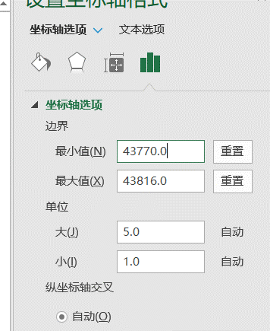

甘特图 (2)
项目进度甘特计划表
项目工程进度甘特图
步骤阶段 | 开始时间 | 持续天数 | 预计完成时间 | 实际完成时间 | 评价 | 完成情况概述 | 负责人 | 备注
撰写开题报告 | 2020-02-24 | 15 | 2020-03-10 |  | 按时完成 |  | 小张
复习相关知识，撰写1-2章 | 2020-03-16 | 15 | 2020-03-31 |  | 按时完成 |  | 小张
熟悉资料，撰写3-4章 | 2020-04-06 | 10 | 2020-04-16 |  | 按时完成 |  | 小张
绘制图件，撰写4-5章 | 2020-04-20 | 20 | 2020-05-10 |  | 按时完成 |  | 小张
撰写结论、摘要并完成论文的修改 | 2020-05-18 | 10 | 2020-05-28 |  | 按时完成 |  | 小张
参加答辩并按修改建议进行修改 | 2020-06-01 | 10 | 2020-06-11 |  | 按时完成 |  | 小张

 | 日期格式 | 转化未数字格式 |  | 备注
开始时间 | 2020-02-24 | 43885 |  | 开始时间为=C4
结束时间 | 2020-06-01 | 43983 |  | 结束时间=E14（最终结束时间，如果添加列，请以实际结束计算）

使用指导：
第一步：输入您的任务名称，开始时间和持续时间 第二步：输入开始时间和结束时间，转化为数字确定最大最小值， 第三步：点击图表横坐标轴，将时间最大最小值改上述表格数字格式

